百货
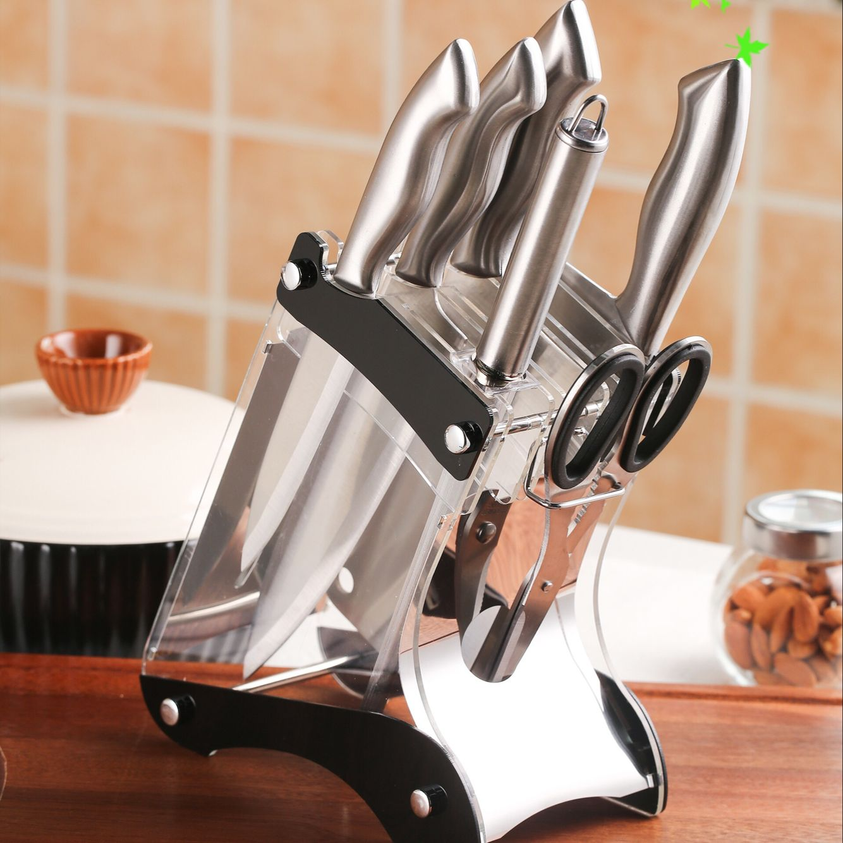
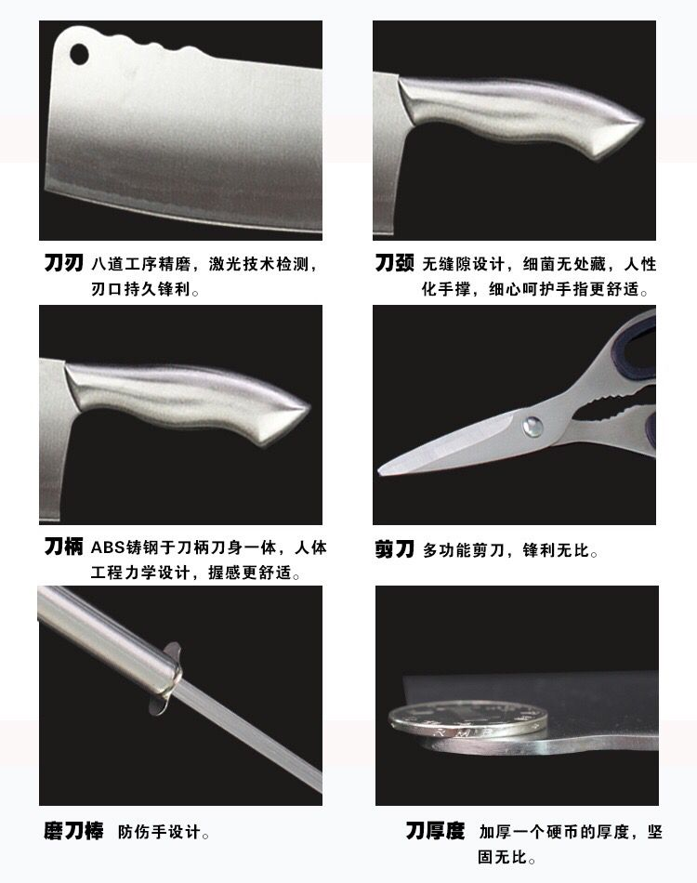
物品 | 箱/件/卷 | 价钱 | 最低批数 | 内容描述 | 进货成本 | 进货渠道
透明胶带 4.5*2.5 | 42卷1箱 | 175 | 1 | 尺寸有小小误差，送封口机
透明胶带 4.5*2.5*220米 | 20卷1箱 | 175 | 1 | 尺寸有小小误差
透明胶带 4.5*3.5 | 20卷1箱 | 175 | 1 | 尺寸有小小误差
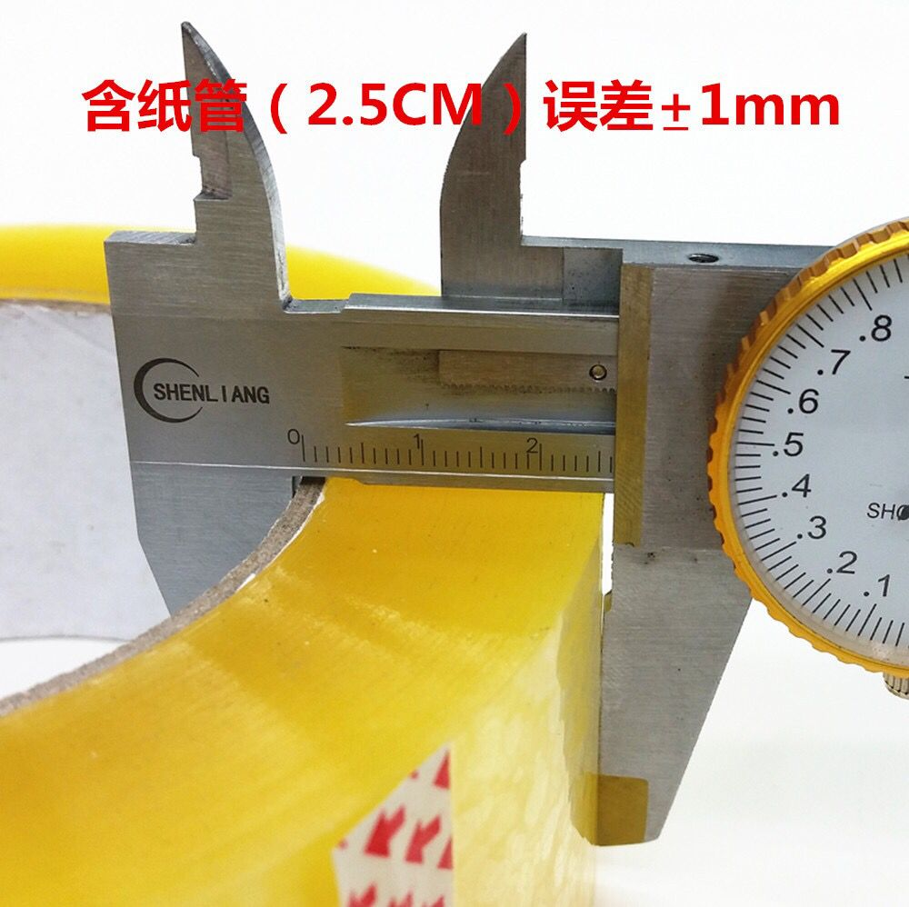
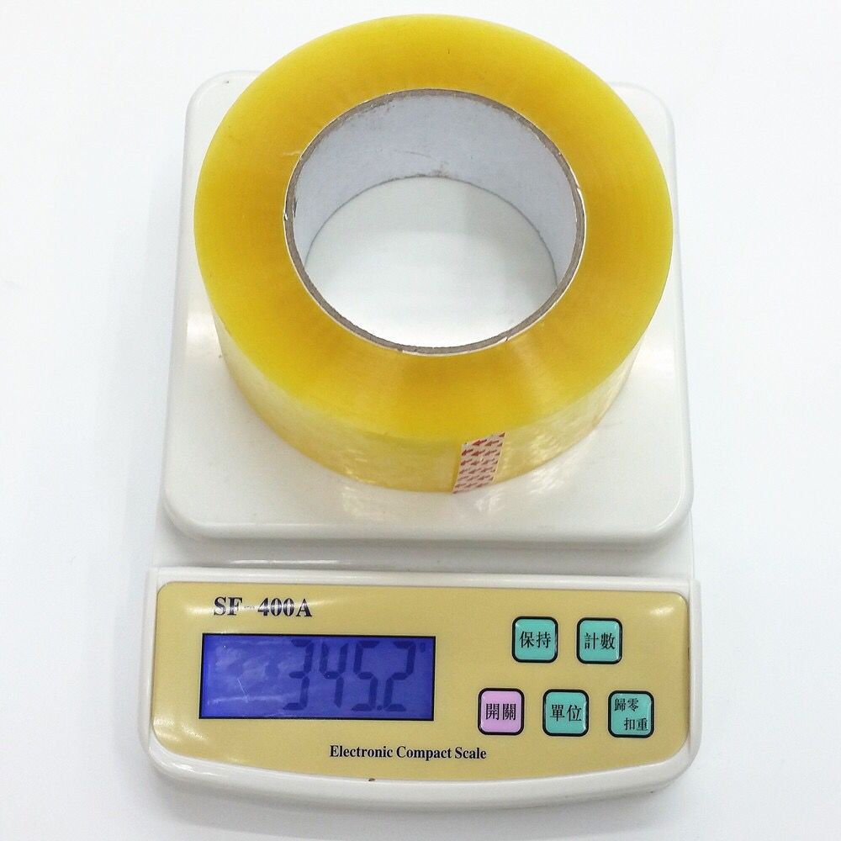

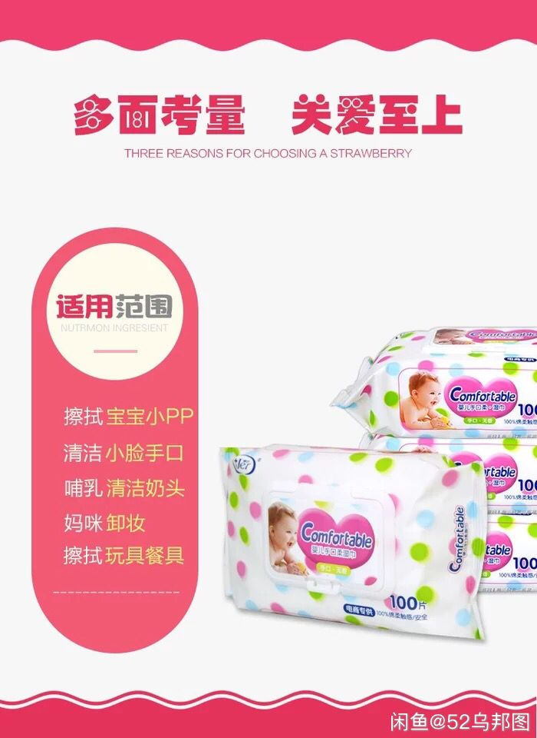

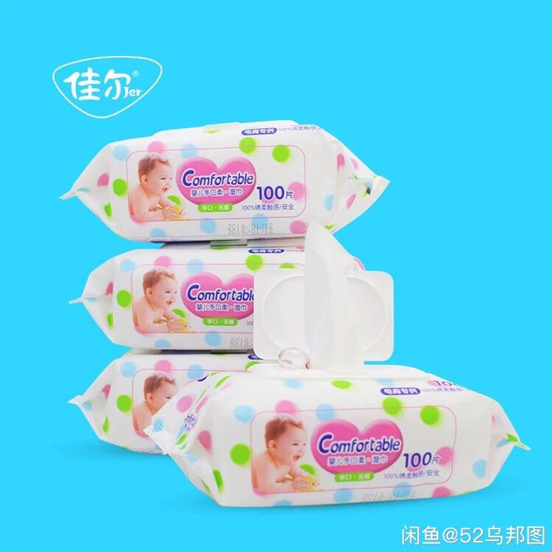

100抽湿纸巾 | 10包 | 45
100抽湿纸巾 | 25包 | 100
100抽湿纸巾 | 50包 | 190
100抽湿纸巾 | 100包 | 360
量大优惠

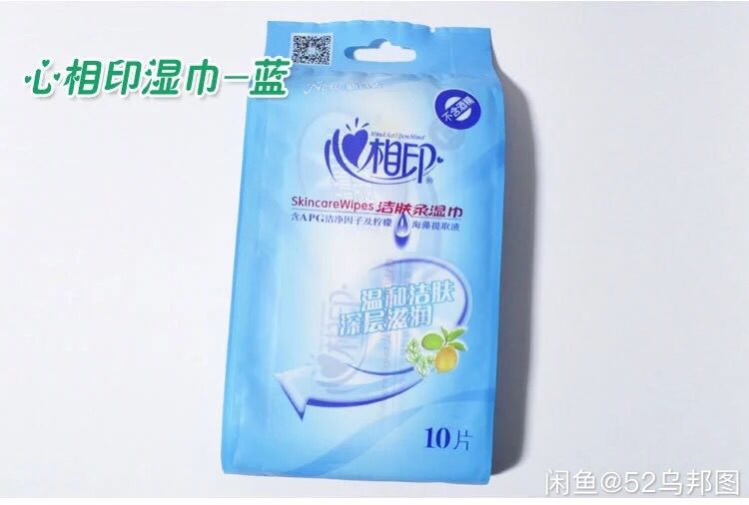

心相印随身湿巾10片装 | 15包 | 45
心相印随身湿巾10片装 | 25包 | 70
心相印随身湿巾10片装 | 50包 | 135
心相印随身湿巾10片装 | 100包 | 250
量大优惠

阳江厨房七件套刀 |  | 125 |  | 连刀架

